Control de Cambios
 |  | Tipo documento | Nombre
 |  | Formato | Control de cambios de desarrollo

Folio o Número: | 00003
Fecha de la solicitud: | 2023-09-14
Ambiente: | Producción
Prioridad: | Media
Tipo de Cambio | Mejora
Ruta del cambio: | Participaciones Estatales

Datos de solicitante
Área solicitante: | CPH - Coordinación de Planeación Hacendaria
Nombre del Solicitante: | César Gabriel Rivera Cantú
Descripción de cambio solicitado
Se necesita Cambiar la Forma en que esta Cálculo el ICV para poder Guardar los movimientos y estos mostrarlos en un reporte para transparencia se Crea Nueva Tabla CREATE TABLE `MovICV` ( `id` CHAR(36) NOT NULL DEFAULT uuid() COLLATE 'utf8mb3_general_ci', `deleted` BINARY(1) NOT NULL DEFAULT '0', `UltimaActualizacion` DATETIME NOT NULL DEFAULT current_timestamp() ON UPDATE current_timestamp(), `FechaCreacion` DATETIME NOT NULL DEFAULT current_timestamp(), `ModificadoPor` CHAR(36) NOT NULL DEFAULT '1' COLLATE 'utf8mb3_general_ci', `CreadoPor` CHAR(36) NOT NULL DEFAULT '1' COLLATE 'utf8mb3_general_ci', `Mes` INT(2) NOT NULL, `Anio` INT(4) NOT NULL, `Movimientos` INT(11) NOT NULL, `IdMun` CHAR(36) NOT NULL COLLATE 'utf8mb3_general_ci', `IdCalculo` CHAR(36) NULL DEFAULT NULL COLLATE 'utf8mb3_general_ci', PRIMARY KEY (`id`) USING BTREE, INDEX `FK3_MovICV_idMun` (`IdMun`) USING BTREE, CONSTRAINT `FK2_MovICV` FOREIGN KEY (`IdMun`) REFERENCES `Municipios` (`id`) ON UPDATE NO ACTION ON DELETE NO ACTION ) COMMENT='tabla para guardar información de municipios refrendos' COLLATE='utf8mb3_general_ci' ENGINE=InnoDB ; Se actualiza la rutina de Código que realizaba el cálculo

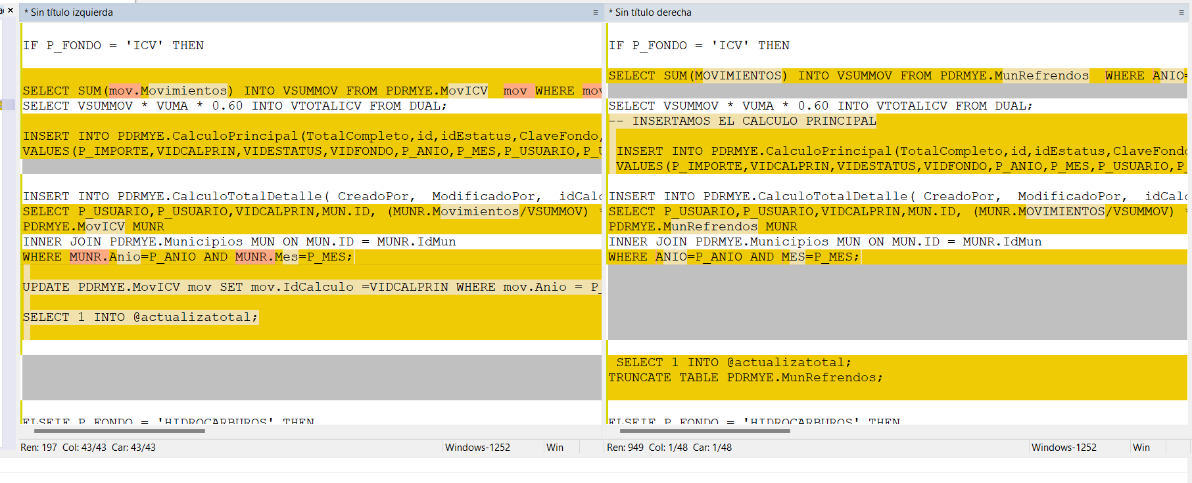

Impacto
Elemento Afectado | Cambios realizados
Derechos de Control Vehicular | Calculo

Historial
Fecha: | 14-Sep-23
Ambiente: | Producción
Nombre de quien realiza el cambio: | Ing. Adolfo Angel García Martínez
Nombre de quien revisa la aplicación del cambio: | Oswaldo Calzada Alba

Elaboró |  | Revisó |  | Autorizó

